Sheet1
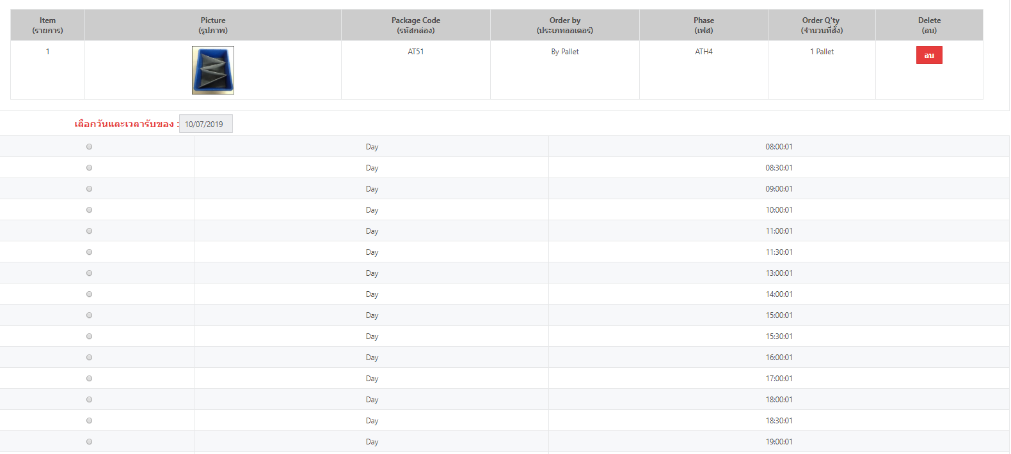
ขอเปลี่ยนเวลาหน้าจองออเดอร์ให้เป็นเวลาจริงตามรอบออเดอร์

เนื่องปัจจุบันหน้าจอการจองออเดอร์เวลาที่ใช้จองมีมากกว่ารอบออเดอร์ที่ IPACK และ Autoliv ตกลงกันไว้
ดังนั้นเพื่อป้องกันการจองรอบผิดหรือการเข้าใจผิด จึงขอให้ทีม IT เปลี่ยนเวลาการจอง ออเดอร์ให้ตรงกับรอบใช้งานจริงด้วยครับ

รอบการใช้งานจริง ที่ IPACK ตกลงกับ Autoliv

รอบที่ | เวลา | กะ
1 | 8:30:00 | Day
2 | 11:30:00 | Day
3 | 15:30:00 | Day
4 | 18:30:00 | Day
5 | 20:30:00 | Night
6 | 23:30:00 | Night
7 | 2:00:00 | Night
8 | 5:30:00 | Night

หน้าจอใช้งานในปัจจุบัน

